HTML・CSS
◆ margin auto; で中央に寄せる
 | margin 30px auto で30pxずつ余白を取って中央寄せする
・line-height： 1.8; 行の高さ（行間）を指定する
・cursor: pointer; マウスが当たった時のカーソルの形を設定
・opacity: 0.9; 透明度を設定 1～０の間 0に近いほど透明
・user-select: none; とすると、連続クリックしたときにテキストが選択されないようになる
・letter-spacing: 3px; 要素の文字列の一文字ずつの間に指定したサイズの空白を入れる
・list-style: none; リストの点などを無くす
・以下のセレクタをCSSで指定する場合、#choices > li {} と記述する
<ul id="choices">
<li>A0</li>
<li>A1</li>
<li>A2</li>
</ul>
・appendchild
 | 親要素.appendchild(子要素) で子要素の内容を親要素に追加する

・ ：：after
 | 選択した要素の最後の子要素として疑似要素を作成する
 | /* リンクの後に矢印を追加 */
 | a::after {
 | content: "→";
 | }

・display: block;
 | 要素の幅を最大まで広げる
 | 親要素に設定すると子要素を縦並びにする
・display:flex
 | 親要素に設定すると子要素を横並びにする
・flex-wrap: wrap;
 | 横並びの要素が親要素からはみ出したら下に配置する
・display:none
 | 要素を非表示 場所を詰めて表示
・visivility: hidden;
 | 要素を非表示 場所を詰めずに表示

・transition: XXs
 | 要素を表示するアニメーション
 | XXsで遷移する秒数を指定する
 | hiddenクラスにopacity 0でtransition 0.8sで設定すると
 | 0.8秒かけて少しずつフェードアウトする動きを作れる

・transform: translateY(XXpx)
 | Y軸（縦方向）位置から要素を移動して表示するなど

・vertical-align
 | インライン要素に対して縦方向の揃え位置を指定する

・justify-content
 | 子要素の配置間隔を調整
 | space-between; 等間隔に配置

・nth-child(odd)
 | oddは奇数番目を指定、evenは偶数番目を指定
 | tbody > tr:nth-child(odd) { }
 |  | ※CSSでの指定例

・親要素、子要素の指定
 | const ul = document.querySelector('ul'); ulセレクタを取得
 | console.log(ul.parentNode); 親要素へアクセス
 | console.log(ul.children[2]); 子要素liの2番目へアクセス

 | for (let i = 0; i<ul.children.length; i++) {
 | console.log(ul.children[i]);
 | }
 | 子要素を一覧で表示する

・HTMLのカスタムデータ属性
 | idに固有の属性を付けたい場合
 | 「data-名前」の形式にする必要がある

 | <h1 title='this is title' data-apid='app01'>Title</h1>
 | 赤字部分をJSから取得する場合、h1を取得したうえで
 | h1.dataset.apidで取得可能
 | margin 30px auto で30pxずつ余白を取って中央寄せする

・縦横比率を維持したまま画像のサイズを変える
 | width: auto;
 | height: auto;
 | max-height: 300px;
 | max-width: 300px;

・スマホアプリ用レイアウトの調整
 | <meta name="viewport" content="width=device-width, initial-scale=1"> を設定する

・align-self: center; 縦方向へ中央揃えにする

・メディアクエリ（レスポンシブwebデザイン） CSSに記述する
 | @media (min-width: 900px) {
 | //画面サイズが900px以上になったら以下のスタイルを適用する
 | header .container {
 | display: flex;
 | width: 700px;
 | margin: 0 auto;
 | }

・flex-direction
 | 要素の配置位置を変更する
 | row-reverse：左右の配置を入れ替える

・box-shadow（X軸 Y軸 ぼかし度 広がり幅）
 | box-shadow: 0 4px 0 red;
 | →X軸（横方向）に影なし Y軸（縦方向下）に4pxのぼかしなしの赤い影を付ける

・position: absolute;
 | ヘッダータグからフッタータグまでの距離で指定する（要素の上にメッセージ等を出したいときに使える）

・top bottom right left
 | positionプロパティに対して設定する

・ラジオボタンの制御
 | <input type="radio" name='r1'>
 | →複数ラジオボタンの制御をしたい場合、nameプロパティを同じにすることで、複数あっても一つだけアクティブになる

・imgタグで画像を取得
 | <img src="img/apple.jpg" alt="アップル">
 | altは画像の代わりに表示する文字列を任意設定できる
 | ちなみに、配列の中にこれらを格納して順繰りで表示することも可能
 | 通常配列にオブジェクトを格納したもの
 | let pictures = [
 | {id:'item0', src:'img/apple.jpg', alt:'apple'},
 | {id:'item0', src:'img/cat.jpg', alt:'cat'},
 | ];
 | 値を取りたいときはpictures[配列番号]でオブジェクトが取れる

・accept属性
 | inputタグに設定する属性 サーバーが受け入れるファイルの種類を指定する属性。
 | <input type="file" accept="ファイルの種類">

・画像を埋め込むフィールドの設定例
 | <form id='frm'>
 | <input type="file" id="file-field"
 | accept="image/jpeg,image/png,image/gif" multiple>
 | </form>
 | →accept属性で選択できるファイルの拡張子の種類、multiple属性で複数選択可能を設定

・ファイル選択ボタン HTML5標準のAPI
 | fileField.addEventListener('change', event => {
 | appendAllImages(fileField.files);
 | });
 | fileFieldというidのファイル選択ボタンでダイアログから画像選択してOkを押下した際に、選択したファイル情報をfileField.filesで取得する

・selectタグ
 | <select id="color">
 | <option value="black">黒</option>
 | <option value="blue">青</option>
 | </select>
 |  | →ドロップダウンが作れる

・olタグ
 | ulはリスト形式で・でリスト作成するが
 | olは番号1,2,3,,,でリスト作成する
 | 子要素はli要素でulと同様

・table要素の作成
 | <table>
 | <caption>Council budget (in £) 2018</caption>
 | <thead>
 | <tr>
 | <th scope="col">Items</th>
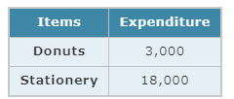
 | <th scope="col">Expenditure</th> |  | 左記コードで作成されるテーブル
 | </tr>
 | </thead>
 | <tbody>
 | <tr>
 | <th scope="row">Donuts</th>
 | <td>3,000</td>
 | </tr>
 | <tr>
 | <th scope="row">Stationery</th>
 | <td>18,000</td>
 | </tr>
 | </tbody>
 | </table>

 | ・colspan="2(連結セル数)"
 |  | td要素などのセルを結合する
 |  | headerとbodyで列数が異なる表などを綺麗に配置する際に用いる

・z-index
 | 重なり順序を示す
 | デフォルトはz-index: 0;
 | z-index: 1,2,3...; とすると、その要素が他の要素より前面に表示される

・overflow
 | 要素がボックスに収まらない場合の表示の仕方を設定 スクロールなど

・float
 | right right(left) で要素を右寄せ、左寄寄せにする

・border-spacing
 | table要素に設定すると、tdのマージン（間隔）を変更できる

・linear-gradient(角度deg, 開始色, 終了色);
 | グラデーションを指定する

・border-collapese
 | テーブルのtd同士のボーダーの間隔を指定
 | collapse | 間をあけない
 | separate | 間をあける （デフォルト）

・box-sizing
 | border-box
 |  | パディングとボーダーを含む範囲に幅と高さが適用されるため、パディングとボーダー分だけボックスサイズが小さくなる

 | content-box
 |  | パディングとボーダーを幅と高さに含めない（初期値）

Unity(C#)
 | ・ランダム値の生成
 |  | Random.Range(1, 10); 1～10までの間でランダム値を生成

 | ・オブジェクト生成
 |  | public GameObject objectName
 |  |  | スクリプトでobjectNameのオブジェクトをGameObject型で宣言している

 |  | Instantiate(新規作成オブジェクト、位置、向き)
 |  |  | オブジェクトを生成する関数
 |  |  | Instantiate(objectName, new Vector3(x, y, z), rotation)

 |  | transform.position
 |  |  | transform
 |  |  |  | オブジェクトの位置、サイズ、回転を保持するクラス
 |  |  |  | transform.positionで当オブジェクトの座標が取得できる
 |  |  | また、例えばtransform.position.x でx座標が取得できる
 |  |  | tranform.positionのデフォルト値はinspectorで指定した値となる

 |  | vector3
 |  |  | new Vector3(float x, float y, float z);
 |  |  |  | 3D空間の座標を指定するもの？

 | ・InvokeRepeating
 |  | 繰り返し処理
 |  | InvokeRepeating（"呼び出す関数名", 何秒間呼び出すか, 何秒ごとに呼び出すか）

 | ・OnCollisionEnter(Collision collision)
 |  | unity用のメソッド
 |  | regidbodyに触れたときに呼び出されるメソッド
 |  | Collision型の引数に衝突した相手のオブジェクトが入ってくる

 | ・gameObject.CompareTag("オブジェクト名")
 |  | オブジェクト名であれば～を行うという処理を行う際にif文条件で使用する

 | ・destroy(gameObject)
 |  | オブジェクトを削除する

 | ・サイズ変更
 |  | collision.transform.localScale -= new Vector3(0.3f, 0f, 0f);
 |  | collisionオブジェクトのX軸サイズだけ0.3f小さくしたい場合は上記のように記載
 |  | collision.transform.localScale.x とすることでオブジェクトのx値を取得できる

 | ・一時停止
 |  | Time.timeScale = 0; とすることでゲームの時間を止めて停止する

 | ・シーンの切り替え
 |  | using UnityEngine.SceneManagement; を冒頭に記載し、シーンマネジメントが使えるようにしておく
 |  | SceneManager.LoadScene("GameOverScene"); として呼び出したいシーンの名称を指定して呼び出すことができる

 | ・クリックイベント
 |  | Inspectorから設定する
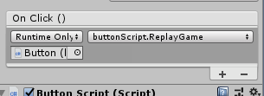

 | ・GetAxist()
 |  | GetAxis("Horizontal")
 |  |  | 横方向のスクロール
 |  | GetAxis(“Vertical”)
 |  |  | 縦方向のスクロール

 | ・Mathf.Clamp
 |  | オブジェクトの移動範囲等を制限する
 |  | Mathf.Clamp(オブジェクトの座標、座標最小、座標最大)

 | ・IEnumerator
 |  | コルーチン処理
 |  | 「処理１」→「一定時間待つ」→「処理２」→「一定時間待つ」→「処理３」

 |  | IEnumerator Shoot() {
 |  | while (true) {
 |  | Instantiate(bullet, transform.position, transform.rotation);

 |  | yield return new WaitForSeconds(0.2f);
 |  | }
 |  | }

 |  |  | StartCoroutine("Shoot");

 | ・OnTriggerEnter2D(Collider2D collision)
 |  | タグで衝突を判断する
 |  | private void OnTriggerEnter2D(Collider2D collision) {
 |  | if (collision.gameObject.CompareTag("Bullet")) {
 |  | // 弾も敵も消す
 |  | Destroy(collision.gameObject);
 |  | Destroy(gameObject);
 |  | }
 |  | }

 | ・Destroy(削除オブジェクト, 削除するタイミング（float型：～秒後）)

 | ・FindWithTag
 |  | GameObject.FindWithTag("タグ名"); の形式で使用
 |  | inspectorのタグ名から検索する

 | ・plane
 |  | 3D空間での平面を作成する
 |  | public Plane (Vector3 inNormal, float d); |  |  | public Plane (Vector3 a, Vector3 b, Vector3 c);
 |  | d を距離として、inNormal を法線とする平面を作成します。

 | ・ray（光線）
 |  | レイは原点 ( origin ) から、設定した方向に向けて光線 ( direction ) を無限に飛ばすことができます。

 | ・raycast
 |  | ある地点から透明な線を特定の方向に引いて、そのRay上のどこかでコライダがあるか検知をするものです。

 | ・Camera.ScreenPointToRay
 |  | スクリーンの点を通してカメラからカメラからレイを通します

 | ・GetPoint(float distance);
 |  | レイの位置から設定した距離だけ進んだ点の座標を返します

 | ・Rigidbody.AddForce
 |  | Rigidbody に力を加えます

●udemy学習
 | ・オブジェクトの動かし方
 |  | transform.position += new Vector3(x, y, z); //座標を変えることで動かす
 |  | rigidbody.velocity = new Vector3(2.0f,0,0); //速度を変えることで動かす
 |  | rigidbody.AddForce(new Vector3(10, 0, 0)); //力を加えて動かす

 | ・当たり判定
 |  | colliderを付けること

Git
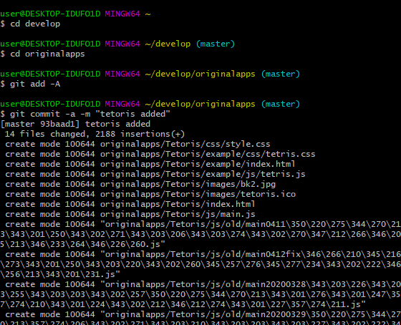
●Git Bash
新規作成
 | git add -A //(全て追加)
 | git commit -m "コメント"
 | git push

修正
 | git add -A //(全て追加)
 | git commit -a -m "コメント"
 | git push

リモートをプル
 | git pull origin master

直前のコミットを取り消し
$ git reset --soft HEAD^ または
$ git reset --hard HEAD^

electronパッケージ化
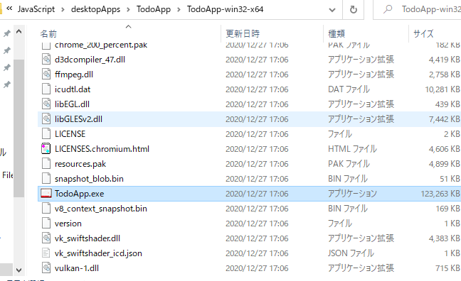
●electron-packagerのインストールを行う
 | 対象アプリファイルが配置されているフォルダに移動してそこでインストールを行う
 | powershellから 詳細はドットインストール |  | https://dotinstall.com/lessons/basic_electron
 |  |  | ※プレミアムのみ
●コマンドを打つ

 | バージョンを確認

 | アプリフォルダに移動し、生成コマンドを打つと
 | electron-packager ./ TodoApp --platform=win32 --arch=x64 --electron-version=11.0.4 --icon=images/todoApps.ico
 |  | ※win32=OSウィンドウズ、x64は64ビット版を表す

 | フォルダが作成されるので
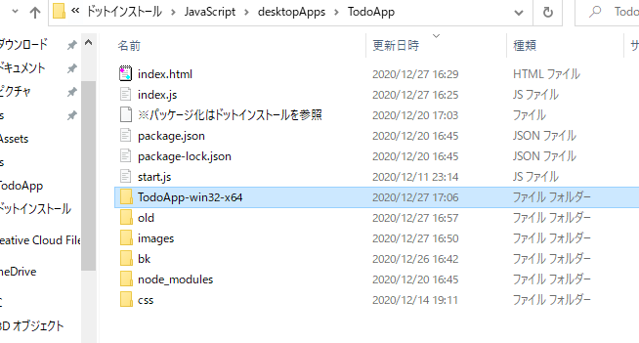

 | その中のexeファイルを実行してあげればOK

